Bestilling

Bestillingsskjema VAV-Spjeld |  |  |  |  |  |  |  |  |  |  |  | KNX | 9'600 Bd | Belimo (Std) | VRU | Sirkulær 50mm | 100 | 300 | 125-200 |  | 125-160
Firma: |  |  | Produkter: |  |  |  |  |  |  |  |  | Modbus | 19'200 Bd | Siemens (Kun KNX) | MBV | Sirkulær 100mm | 125 | 600 | 160-250 |  | 160-200
Prosjekt: |  |  | VRU | VAV-Spjeld |  |  |  |  |  |  |  | BACnet | 38'400 Bd (Default) |  | LCFV | Rektangulær m/ sirk anslutning | 160 | 900 | 200-315 |  | 200-250
Prosjekt nummer: |  |  | MBV | Plenumsboks m/ VAV motor |  |  |  |  |  |  |  | 1-8-N-2 (Default) | 76'800 Bd | CBC+LKP | DBV |  | 200 | 1200 | 250-315 | Ja | 250-315
Dato: |  |  | LCFV | Plenumsboks m/ VAV motor - åpen montasje |  |  |  |  |  |  |  | 1-8-N-1 | 115'200 Bd | CBC+LCP | FTCU |  | 250 | 500 |  | Nei (Std) | 315-400
Fabrikant Motor | Belimo (Std) |  | DBV | Plenumsboks m/ VAV motor anslutning rettfrem. |  |  |  |  |  |  |  | 1-8-E-1 |  | CBC+NQ19 | FTMU |  | 315 | 1000 |  |  | 100-125
Protokoll: KNX/Modbus/BACnet | KNX |  | FTCU | VAV-Spjeld - Basert på Ultralyd |  |  |  |  |  |  |  | 1-8-O-1 |  | MBB-S+LKP | PRU |  | 400
Wago - plugg | Nei (Std) |  | FTMU | Måleenhet bastert på Ultralyd |  |  |  |  |  |  |  |  |  | MBB-S+LCP |  |  | 500
Transmission formats (Modbus): | 1-8-N-2 (Default) |  | PRU | Trykk Regulert spjeld (Modbus/0-10V) |  |  |  |  |  |  |  |  |  | MBB-S+NQ19 |  |  | 630
Baud rates (Modbus / BACnet): | 38'400 Bd (Default) |  | Lyddemper | Sirk SLCU/SLXU | Rek m sirk anslutning LRCB |  |  |  |  |  |  |  |  | PCS
 |  |  |  | 300 | 500 |  |  |  |  |  |  |  |  | LCF
 |  |  |  | 600 | 1000 |  |  |  |  |  |  |  |  | KSU+VRGU
 |  |  |  | 900 |  |  |  |  |  |  |  |  |  | GS23-H-E-0
 |  |  |  | 1200 |  |  |  |  |  |  |  |  |  | CBE+LKP

TFM-Merking Spjeld | Produkt | Dim: Ø [mm] | Min [m3/h] | Maks [m3/h] | Lyddemper sirk / Rekt | Lengde | Kommentar | Boks+Ventil: | Dim: Ø [mm] | Antall: | Kommentar

Ventiler
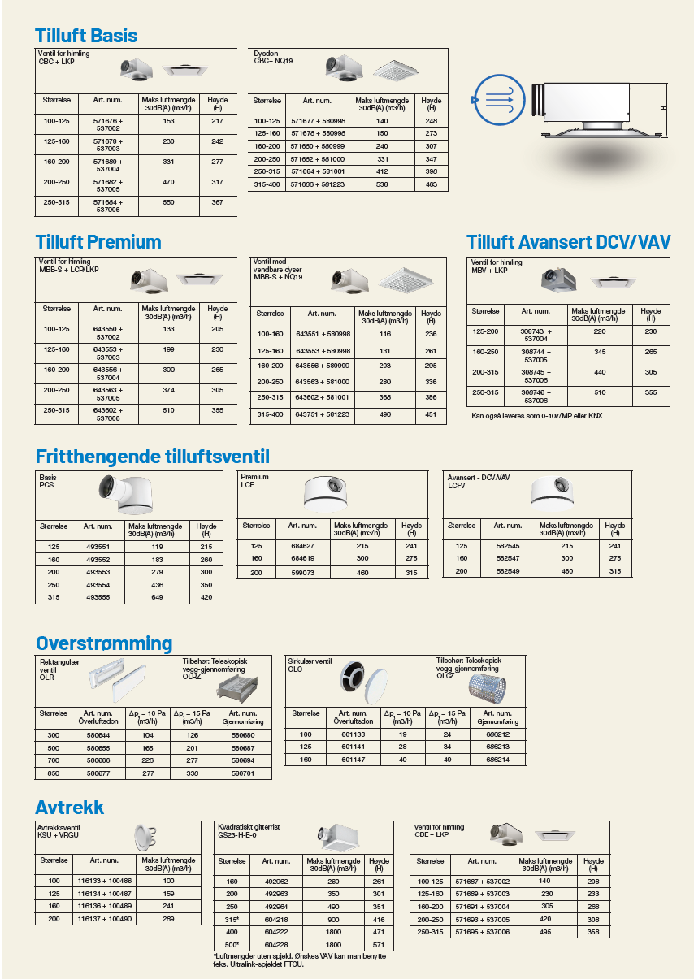

Spjeld
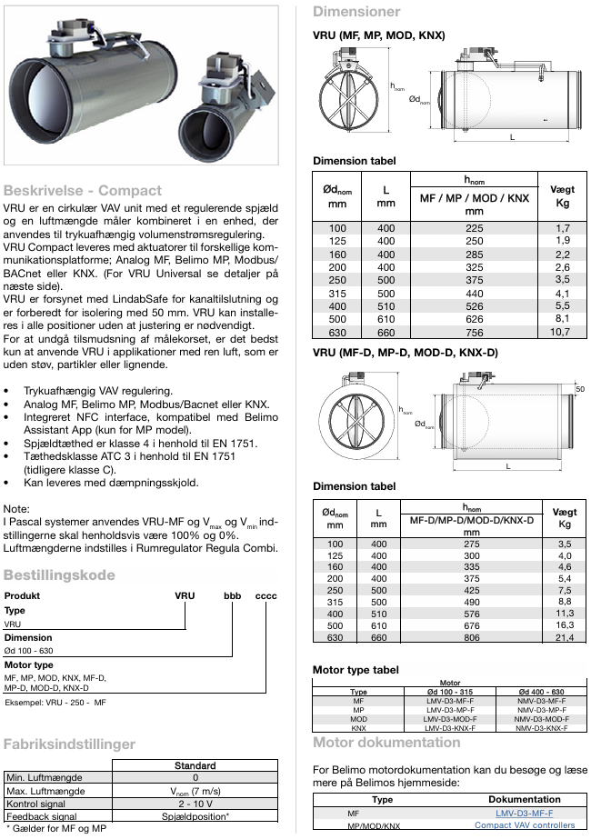
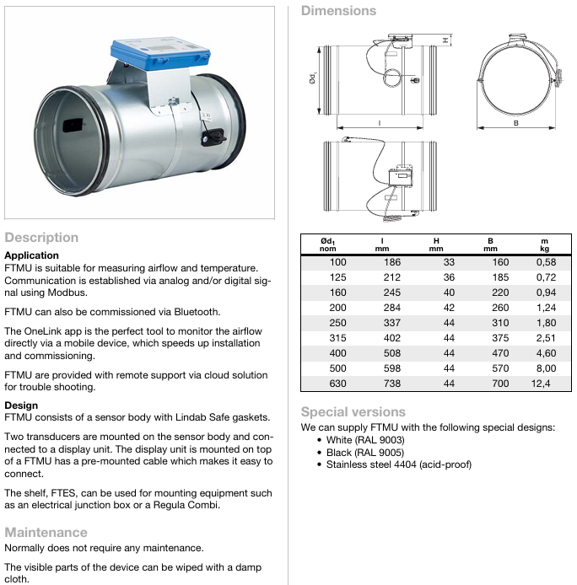
VRU: | Ø | FTMU
 | 125 |  | 125
 | 160 |  | 160
 | 200 |  | 200
 | 250 |  | 250
 | 315 |  | 315
 | 400 |  | 400
 | 500 |  | 500
 | 630 | Data Sheet | 630
Data Sheet

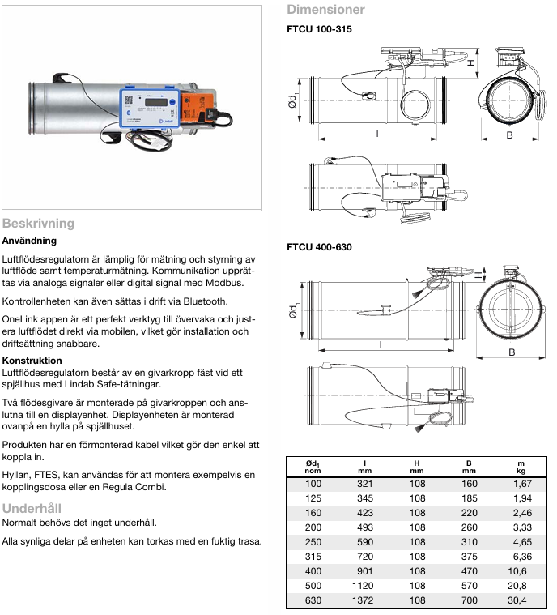
FTCU
 | 125
 | 160
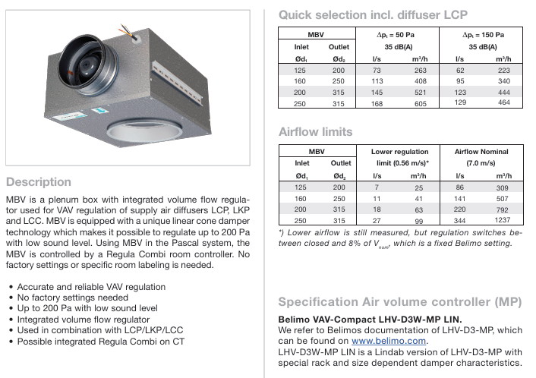
 | 200 | MBV
 | 250 |  | 125-200
 | 315 |  | 160-250
 | 400 |  | 200-315
 | 500 |  | 250-315
 | 630 | Data Sheet
Data Sheet

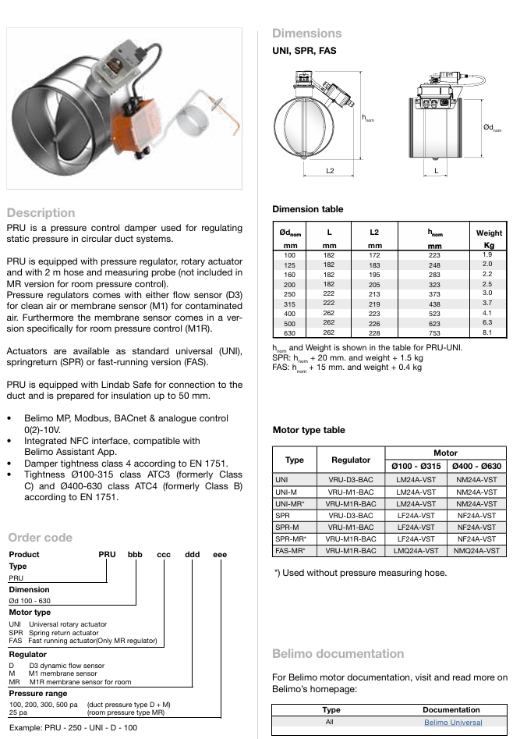
PRU
 | 125
 | 160 | DBV
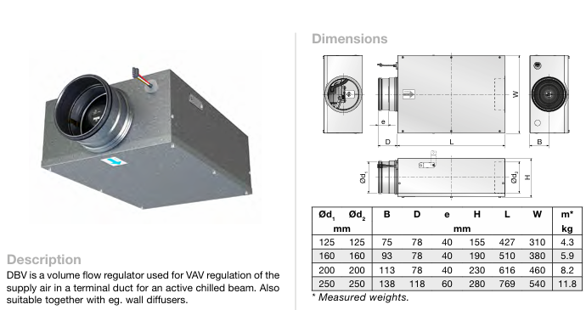
 | 200 |  | 125-125
 | 250 |  | 160-160
 | 315 |  | 200-200
 | 400 |  | 250-250
 | 500 | Data Sheet
 | 630
Data Sheet

Lyddempere
